Instruction_sheet
Инструкция

Имя процесса：Монтаж терминала
Продукт：RRDD-4321-RD |  |  |  | Инструкция №：000001

Заказ | Имя | Модели | Использования | Путь | Заметки
1 | Железный чипов | R402 | 10 | Монтаж | Один в сумке

Изображения |  | Авторские руководство |  | Заметки
 |  | Добавить железной чипов |  | Железный отзыв не должен быть напрямую затрагивает вручную
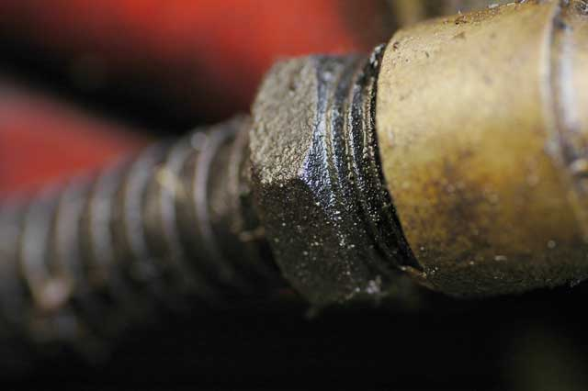 |  | Винты и Б подключения винта |  | Жестко связан
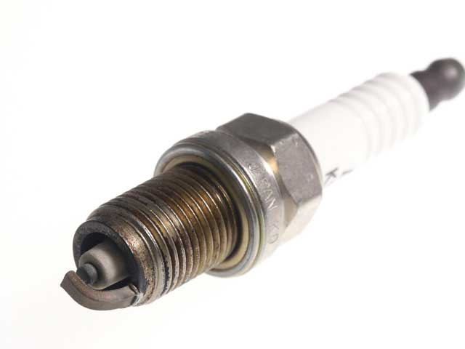 |  | Прикрепите к приложить гораздо больше белое от черного |  | Обратите внимание придается тем
 |  | Разделено на различные размеры шестерни |  | Разделенные на точно
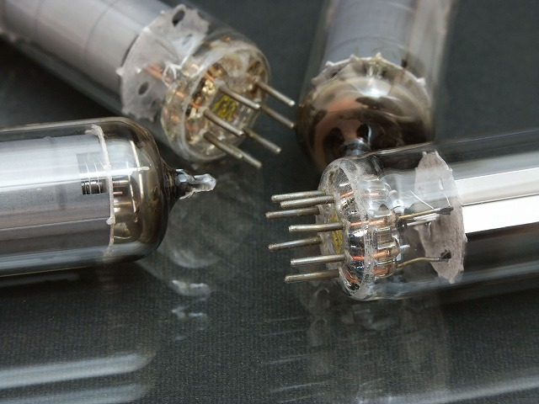 |  | Различные части для установки левого |  | 8 для того чтобы игла из этого
 |  | Обложка Группа |  | Не удается получить при

